Sheet1
Kế hoạch vào lệnh FX

Người thực hiện: |  | thangbk236
Ngày lên kế hoạch: |  | 15/9/2021

Bản kế hoạch này sẽ được cập nhật theo đường link github |  |  | https://github.com/thangbk236/QuanTriFx
Mỗi người nên tự tạo ra bản kế hoạch trade cho riêng mình
Chưa kiếm được tiền từ thị trường nên phải đi viết tài liệu để quản trị rủi cho cho những người mới bắt đầu

Donate USDT Binance Smart Chain (BEP20) |  | 0xed05b97f46e60a7a65605eaba9a4b502d32f9510

Nội dung |  | Xây dựng bản kế hoạch vào lệnh FX

Tất cả các tài liệu chỉ viết ví dụ cho trường hợp là tăng, còn giảm thì cũng tương tự

 | Vào lệnh khi nào | Vào lệnh khi mô hình xu hướng được hình thành
 | Khi vào lệnh phải chú ý điều gì | Không vào lệnh khi không biết mình đang ở đâu trong xu hướng
 | Vào lệnh muộn có làm sao không | Vào muộn quá thị trường đảo chiều thì sao
 |  | Thường fomo là vậy, đuổi theo giá rồi bị đu đỉnh bán đáy
 |  | Vào muộn thì lợi nhuận ít mà rủi ro thì nhiều, giá chạy xong rồi thì ăn gì nữa
 |  | Nếu cảm thấy vào muộn thì hãy bỏ qua, chờ một xu hướng mới được hình thành
 | Làm sao biết mình vào muộn | Giá chạy hàng mấy chục đến hàng trăm pip rồi mới vào lệnh theo xu hướng đấy
 |  | Lúc này chỉ dành cho người vào sớm và đang gồng lệnh thôi
 | Lệnh STOP/LITMIT khác nhau như nào | Lệnh stop chạy khi xu hướng quét qua vùng đó, vào lệnh muộn hơn, lợi nhuận ít hơn, ít rủi ro hơn
 |  | Lệnh limit chạy khi xu hướng quét tới đó rồi đảo chiều, vào lệnh sớm hơn,
 |  | lợi nhuận cao hơn, rủi ro nhiều hơn nếu gặp stophunt hoặc giá ko quét tới đấy mà chạy luôn

 | Đầu tiên ta phải xác định xu hướng chính | Đối với người giao dịch ngắn hạn
 |  | Ta sẽ dựa vào timeframe H4 làm xu hướng chính
 |  | Các loại xu hường | Xu hướng tăng | Đáy sau cao hơn đáy trước | Đỉnh sau cao hơn đỉnh trước
 |  |  | Xu hướng giảm | Đáy sau thấp hơn đáy trước | Đỉnh sau thấp hơn đỉnh trước
 |  |  | Sizeway | Giá đi trong một khung

 |  | Xác định các đáy, đỉnh
 |  | Trước tiên ta phải bật timeframe H4 lên
 |  | Nhìn vào chart ta sẽ vẽ được các đáy và các đỉnh đã hình thành trước đo
 |  | Để tăng cường sức mạnh, lọc ra những đáy mạnh ta sẽ sử dụng thêm đường MA55
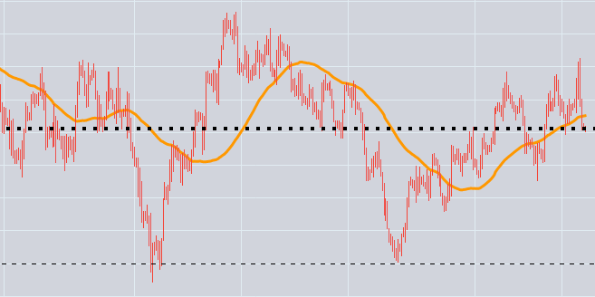

 |  | Ta sẽ có luật sau
 |  | Khi giá cắt từ dưới lên đường MA tạo thành đáy
 |  | Khi giá cắt từ trên xuống dưới MA tạo thành đỉnh
 |  | Khi giá trên MA và phá đỉnh thì tạo thành xu hướng tăng
 |  | Khi giá dưới MA và phá đáy thì tạo thành xu hướng giảm

 |  | Xác định điểm vào lệnh
 |  | Việc vào lệnh tốt nhất là khi bắt đầu đảo chiều một xu hướng lớn
 |  | Việc xu hướng chạy khá lâu rồi thì khả năng đảo chiều xu hướng hoặc chỉ chạy sizeway khá là cao

 |  | Đu theo sóng
 |  | Việc vào lệnh rồi gồng từ đáy đến đỉnh sóng khá là khó khăn (SWING)
 |  | Vì vậy nhiều người thường có xu hướng đu theo từng nhịp sóng
 |  | Thế đu theo nhịp sóng kiểu gì
 |  | Trong một xu hướng thì sẽ luôn có xu hướng chính và xu hướng phụ
 |  | Xu hướng chính là sóng đi theo xu hướng
 |  | Xu hướng phụ là sóng đi ngược xu hướng
 |  | Vì thế ta cần phải bắt được xu hướng phụ và tìm điểm đảo chiều của xu hướng phụ để cùng chiều xu hướng chính

 |  | Để bắt được xu hướng phụ ta phải làm như sau
 |  | Ta sẽ vào khung thời gian nhỏ hơn
 |  | Ví dụ như khung thời gian H1

 |  | Giả sử ta sẽ chọn xu hướng chính là tăng

 |  | Thì xu hướng phụ sẽ là giảm
 |  | Sử dụng RSI chờ đợi đến khi nào RSI thấp hơn 40, giá trị RSI càng thấp càng tốt
 |  | Khoảng cách từ điểm cắt giữa đường giá với đường MA tới đường đáy ít nhất là trên 30pip để đảm bảo đó có thể là cái đáy thật
 |  | Nếu không sẽ gặp phải đáy giả, đáy giả là khả năng giá sẽ tiếp tục giảm tạo thành một cái đáy thật sâu hơn làm ta dính stoploss
 |  | Ok, ta đã bắt được một xu hướng phụ
 |  | Bây giờ ta sẽ tìm điểm đảo chiều của xu hướng phụ
 |  | Ta sẽ tìm điểm này bằng nhiều cách với nhiều loại công cụ
 |  | RSI | Bật timeframe M30 lên, RSI phá lên trên 50 rồi hồi xuống tạo thành một cái đỉnh
 |  |  | Ta sẽ đặt lệnh BUY STOP trên cái đỉnh đấy
 |  |  | Stoploss ở cái đáy tạo lên cái đỉnh đó
 |  | ADX and DI | Chờ đến khi nào có chỉ báo BUY vượt lên trên SELL rồi lịm dần, nó sẽ hình thành một cái đỉnh
 |  |  | Ta sẽ đặt lệnh BUY STOP trên cái đỉnh đấy
 |  |  | Stoploss ở cái đáy tạo lên cái đỉnh đó
 |  | Mở timeframe H1 và MA55 | Đặt lệnh BUY STOP ở đường MA
 |  |  | Stoploss từ cái đáy đi lên chạm đường MA
 |  | Mở timeframe M15 và Ichimoku cloud | Chờ giá đi lên mây Ichimoku và hồi lại mây ichimoku
 |  |  | Ta sẽ đặt lệnh BUY STOP trên cái đỉnh đấy
 |  |  | Stoploss ở dưới mây ichimoku
 |  | Thế giá sẽ đi tới đâu
 |  | Giá nếu đảo chiều thì nó sẽ có xu hướng quay trở lại nơi đã hình thành ra nó
 |  | Nếu giá đã đến nơi mà hỉnh thành ra nó sẽ có 2 trường hợp sau
 |  |  | Đâm xuyên qua nó
 |  |  | Nếu ko xuyên qua nó được thì sẽ trở về đảo ngược xu hướng
 |  |  | Đối với các khung thời gian nhỏ hơn cũng sẽ xảy ra tình trạng tương tự
 |  |  | Do vậy trong xu hướng ngắn hạn ta có thể tìm thấy điểm mà giá có thể sẽ đi tới mà không lạc lõng đặt lệnh takeprofit bừa bãi được

 |  | Do vậy khi một xu hướng tăng/giảm dài hạn, trước khi giá đảo chiều và tiến đến vùng giá cũ thì không nên đi những lệnh ngược với xu hướng đó

 |  | Vào lệnh ở Keylevel
 |  |  | Keylevel là vùng giá giằng co giữa phe mua và phe bán
 |  |  | Khi giá tiến tới keylevel thì giá có khả năng đảo chiều
 |  | Xác định keylevel như nào | Nó là những cái đỉnh, đáy tạo thành trong quá trình giá chạy, nơi xuất điện điểm đảo chiều của giá
 |  |  | Keylevel của khung thời gian càng lớn thì đảo chiều càng mạnh
 |  | Cách vào lệnh | Khi giá tới keylevel
 |  |  | Xem phản ứng của giá với key level như thế nào
 |  |  | Nếu phá qua keylevel thì xu hướng tiếp tục đi tiếp, xu hướng mới có khả năng hình thành
 |  |  | Giả sử trend tăng, giá tới keylevel rồi bật lại thể hiện cho tiếp diễn của trend tăng
 |  |  | Nếu giá phá qua keylevel thì có khả năng xu hướng chuyển thành giảm, ta tìm điểm vào lệnh cho trend giảm

 |  | Vào lệnh khi xuất hiện ít nhất 1 cây nến H4 có mầu vàng thể hiện sự support ở vùng đó |  |  | đây chỉ là điều kiện tối thiểu
 |  | Khi nến H4 này xuất hiện, sẽ hình thành một vùng đỉnh do cây nến này tạo ra, ta sẽ mua vào khi giá phá qua vùng đỉnh đó

 |  | Khi giá chạm đến Keylevel thì phải chú ý điều gì
 |  |  | Khi chạm đến keylevel thì sẽ hình thành một đỉnh, đáy mới
 |  |  | Nếu trong xu hướng tăng thì phải cẩn thận khi đỉnh mới thấp hơn đỉnh trước đó vì nó có khả năng đảo chiều
 |  |  | Nếu trong xu hướng giảm thì phải cẩn thận khi đáy mới cao hơn đáy trước đó vì nó có khả năng đảo chiều

 |  | Khả năng hồi khi giá chạm keylevel
 |  |  | Dưới 50% | khả năng đảo chiều cao
 |  |  | Dưới 100% | có dấu hiệu gặp một ngưỡng cản mạnh
 |  |  | Trên 100% | khả năng tiếp diễn xu hướng cao

 |  | Các ngưỡng cản tròn số | Ví dụ như 100, 200 | Cản yếu
 |  | Các ngưỡng cản do thị trường tạo lập | Các vùng đỉnh, đáy thật | Cản mạnh

 |  | Phá vỡ thật phá vỡ giả | Phá vỡ thật sau khi retest thì sẽ tiếp tục đi tiếp xu hướng mà đã phá vỡ
 |  |  | Phá vỡ giả sau khi retest thì sẽ đi ngược lại với xu hướng đã phá vỡ

 |  |  | Chú ý phá vỡ thật kẻo bị gồng lệnh ngược xu hướng
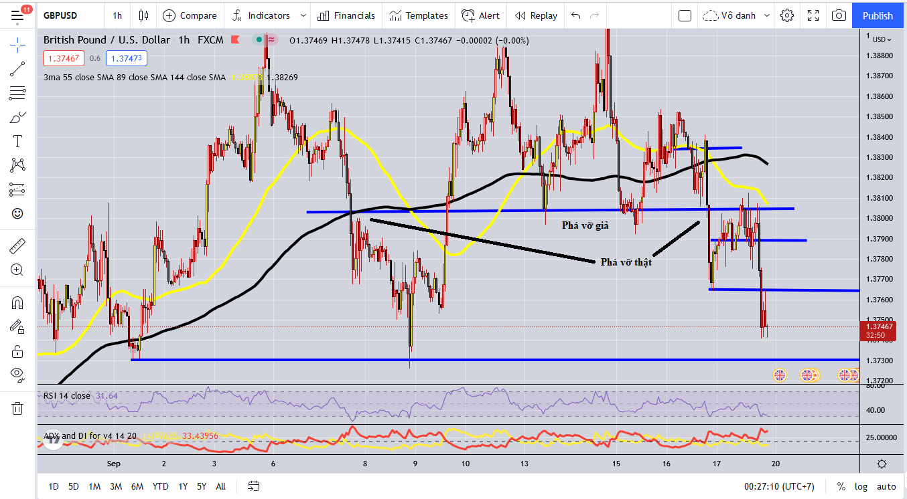

 |  | Phá vỡ thật là phá vỡ tại ngưỡng kháng cự/hỗ trợ khá là dứt khoát, pha retest cũng bị cản lại sau khi đến ngưỡng
 |  | Phá vỡ giả tại ngưỡng kháng cự/hỗ trợ khá là yếu ớt, nếu không chắc về xu hướng tại điểm này thì chỉ cần chờ đợi đến khi giá phá theo bên nào thì vào lệnh theo bên đó

